상품제안서
꽃장미 지갑티슈(14조28매) | 상품코드: S10703

 |  |  |  |  |  |  | 02-713-8555 | www.synergygift.co.kr
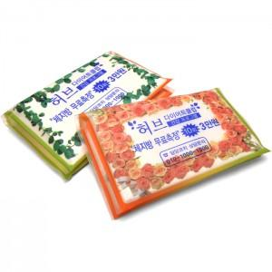

【상세/제작정보】 | 앞뒤 군청1도 인쇄비 포함가입니다. 기본이미지는 아래제품설명에있습니다. 3면인쇄시 개당 20원의 인쇄비가 추가됩니다.

【인쇄/포장옵션】 | 실크 / 포장불가능

【공급단가】 | 수량 | 1,000~ | 2,000~ | 3,000~ | 5,000~ | 10,000~
*VAT별도 | 단가 | 150원 | 140원 | 140원 | 130원 | 130원

【상품 URL】 | https://www.synergygift.co.kr:443/src/goods_detail.php?gdno=4871

